Proceso
Proceso

Identificador | Recibir solicitudes de conexión
Breve descripción | Proceso por el cual un usuario receptor recibe, revisa y gestiona una solicitud de conexión enviada por otro usuario.
Objetivo que se logra con la ejecución del proceso | Permitir al usuario receptor visualizar la solicitud y tomar una decisión sobre aceptarla, rechazarla o ignorarla.
Ejecutores del proceso | usuario o empresa
Disparador para el proceso (describe que evento o momento inicia el proceso) | El usuario solicitante envía una solicitud de conexión, lo que genera una notificación en el sistema del receptor.
Pasos del proceso (se puede agregar un diagrama de flujo) | 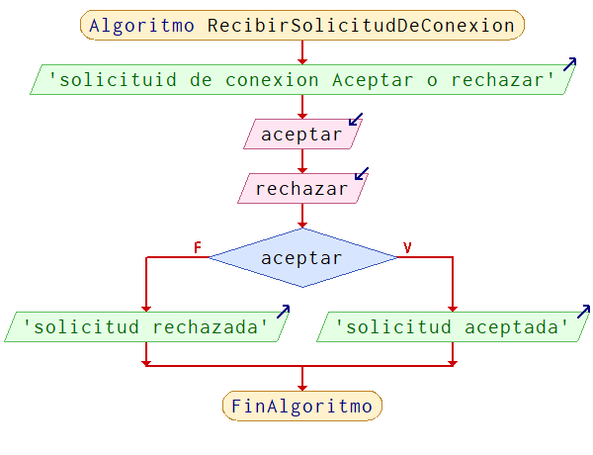

Punto de salida (describe como el proceso puede ser terminado después de ser completado con éxito) | El proceso termina cuando el receptor toma una decisión sobre la solicitud (aceptar o rechazar) o la ignora, quedando la solicitud pendiente en caso de no tomar acción.
Puntos de interrupción (describe los eventos cuando el proceso puede ser terminado en el transcurso de su ejecución) | - Si el solicitante ha sido bloqueado por el receptor, la solicitud no se recibe. -Si la solicitud ya existe en estado pendiente, no se procesa nuevamente. - Si hay un error en el sistema, la solicitud no se puede mostrar.

